信用交易
融资融券市场交易数据统计（20220915）

标的证券 | 融资融券余额（亿元） | 融资余额（亿元） | 融券余额（亿元） | 融资买入额（亿元） | 融资融券规模变化（亿元） | 融资余额增幅(‰) | 融券余额增幅(%)
统计数据 | 15,984.00 | 14,934.09 | 1,049.91 | 561.46 | -71.60 | -3.72 | -1.49
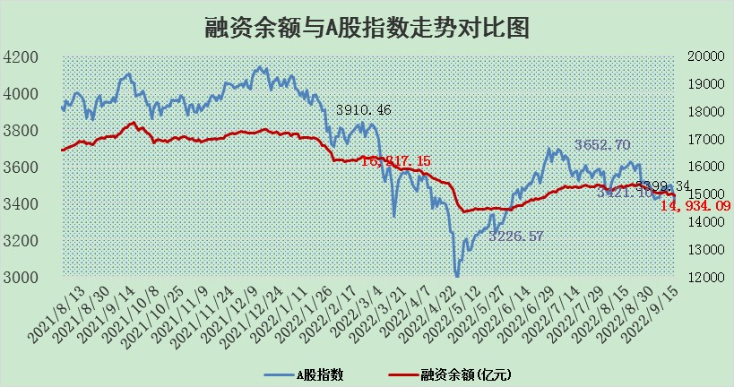

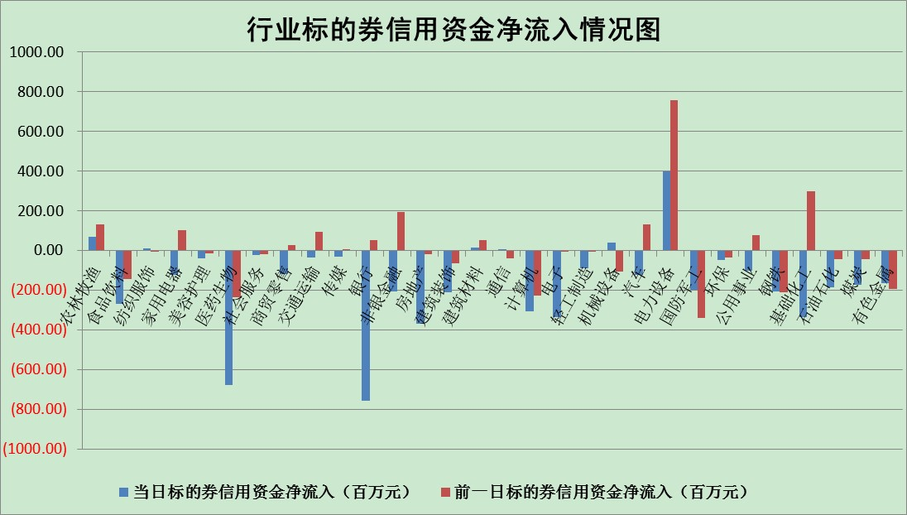

标的基金代码 | 标的基金简称 | 融资余额/市值(%) | 融资余额增幅(%) | 融资买入额/成交金额(%) | （融资余额净增额-融券余额净增额）/市值(‱) | 融券余额降幅(%) | ABS[（融资余额净增额-融券余额净增额）/市值净增额-1](%)
159902 | 华夏中小板ETF | 1.79 | 1.65 | 0.28 | 6.56 | 6.04 | 102.89
159915 | 易方达创业板ETF | 2.27 | 14.89 | 997292.63 | 31.43 | 3.47 | 109.00
159919 | 嘉实沪深300ETF | 5.31 | 0.31 | 0.98 | 0.47 | -12.19 | 100.54
159920 | 华夏恒生ETF | 102.97 | -2.21 | 12.58 | -232.95 | -0.09 | 2597.22
159922 | 嘉实中证500ETF | 0.34 | 0.22 | 5.99 | 58.19 | 8.43 | 124.30
159925 | 南方沪深300ETF | 0.02 | 3.05 | 0.01 | 0.06 | 0.00 | 100.06
159928 | 消费ETF | 0.94 | -0.24 | 3.31 | -0.21 | 0.19 | 98.88
159934 | 易方达黄金ETF | 463.19 | -0.28 | 22.46 | -128.49 | 0.00 | 164.55
159939 | 全指信息技术ETF | 0.73 | 8.98 | 36.40 | 5.98 | 0.00 | 102.26
159940 | 全指金融地产ETF | 0.29 | -0.03 | 0.01 | -0.01 | 0.00 | 100.01
159995 | 半导体芯片ETF | 2.01 | 8.60 | 331.08 | 16.63 | 3.78 | 104.65
159997 | 天弘中证电子ETF | 2.47 | 0.43 | 5.45 | 1.23 | 2.31 | 100.52
159998 | 天弘中证计算机主题ETF | 0.14 | -12.62 | 0.00 | -2.08 | 0.00 | 98.26
510050 | 华夏上证50ETF | 9.84 | -0.12 | 144.89 | -0.22 | 8.56 | 100.08
510180 | 华安上证180ETF | 0.49 | 0.81 | 4.96 | 0.47 | 11.16 | 100.62
510880 | 华泰柏瑞红利ETF | 0.19 | 6.09 | 1.77 | 0.72 | -5.92 | 104.53
510900 | 易方达恒生H股ETF | 151.62 | -0.20 | 3.70 | -30.94 | 0.00 | 160.10
511010 | 5年期国债ETF | 0.00 | 0.00 | 0.00 | 0.00 | 0.00 | 100.00
511380 | 可转债及可交换债券ETF | 30.86 | -0.58 | 0.47 | -17.92 | 0.00 | 132.42
512000 | 全指证券ETF | 7.32 | 3.14 | 31.40 | 22.61 | 0.70 | 167.47
512010 | 沪深300医药卫生ETF | 5.47 | 2.30 | 41.83 | 12.38 | 0.48 | 38.52
512070 | 沪深300非银ETF | 2.26 | -0.76 | 22.97 | -2.26 | -7.75 | 101.05
512400 | 南方中证申万有色金属ETF | 1.28 | 2.97 | 0.74 | 9.24 | 7.40 | 102.32
512580 | 广发中证环保产业ETF | 0.70 | 7.12 | 0.34 | 6.95 | 4.93 | 101.43
512660 | 国泰中证军工ETF | 2.69 | 5.04 | 26.25 | 19.06 | 8.40 | 108.24
512800 | 华宝中证银行ETF | 12.27 | -0.56 | 2.25 | -20.84 | -157.37 | 160.58
512980 | 广发中证传媒ETF | 1.77 | 2.75 | 57.12 | 4.74 | -0.01 | 184.26
515030 | 华夏中证新能源汽车ETF | 1.67 | 2.92 | 18.72 | 5.30 | 4.19 | 102.29
515050 | 华夏中证5G通信主题ETF | 1.66 | 3.35 | 67.85 | 4.52 | -21.50 | 102.04
515070 | 华夏中证人工智能ETF | 1.49 | 4.92 | 0.82 | 6.99 | 0.00 | 103.85
标的股票比较指标 |  | 融资余额/流通A股市值(%) | 融资余额增幅(%) | 融资买入额/成交金额(%) | （融资余额净增额-融券余额净增额）/流通A股市值(‱) | 融券余额降幅(%) | ABS[（融资余额净增额-融券余额净增额）/流通A股市值净增额-1](%)
前十名标的个股 |  | 众应互联 | 赛轮轮胎 | 数码科技 | 中科金财 | 三江购物 | 中国软件
 |  | 数知科技 | 拓普集团 | 泰和新材 | 中核科技 | 申华控股 | 数码科技
 |  | 丹邦科技 | 南玻A | 杰赛科技 | 福达合金 | 百奥泰-U | 成都银行
 |  | 易见股份 | 中核科技 | 国盾量子 | 软控股份 | 苏州科达 | 东方时尚
 |  | 聚龙股份 | 徐家汇 | 软控股份 | 派思股份 | 美邦服饰 | 同花顺
 |  | 绿庭投资 | 苏州高新 | 中科金财 | 泰和新材 | 瑞茂通 | 拉卡拉
 |  | 西水股份 | 福达合金 | 农业银行 | 瑞康医药 | 信雅达 | 紫金银行
 |  | 仁东控股 | 法拉电子 | 云涌科技 | 光大嘉宝 | 三川智慧 | 四川九洲
 |  | 数码科技 | 派思股份 | 外高桥 | 贵广网络 | 天准科技 | 泰和新材
 |  | 全柴动力 | 中科金财 | 文峰股份 | 南玻A | 国中水务 | 华策影视
后十名标的个股 |  | 广田集团 | 有方科技 | 碧水源 | 有方科技 | 龙溪股份 | 派思股份
 |  | 延安必康 | 新华联 | 广田集团 | 智光电气 | 浙江永强 | 索菲亚
 |  | 曙光股份 | 建投能源 | 延安必康 | 建投能源 | 国际实业 | 中科金财
 |  | 龙净环保 | 常熟银行 | 曙光股份 | 江淮汽车 | 冠农股份 | 恒立液压
 |  | 中嘉博创 | 安井食品 | 龙净环保 | 盛和资源 | 中核科技 | 海南瑞泽
 |  | 泰禾集团 | 三棵树 | 中嘉博创 | 杭萧钢构 | 新华网 | 中体产业
 |  | 苏宁易购 | 兖州煤业 | 泰禾集团 | 福晶科技 | 瑞斯康达 | 上峰水泥
 |  | 中信国安 | 索菲亚 | 苏宁易购 | 中京电子 | 首航高科 | 南玻A
 |  | 台海核电 | 智光电气 | 中信国安 | 浙江永强 | 栖霞建设 | 万胜智能
 |  | 当代文体 | 山东高速 | 台海核电 | 卫士通 | 中视传媒 | 宋都股份
说明：1.以上普通交易数据和信用交易数据皆以交易日收盘后数据为基准；2.上述标的证券总数据只计算标的证券市场总数据，不包括从标的证券中调出去标的证券数据，所以与交易所公布的总值略有不同； 3.上述行业采用申万一级行业分类；4.以上标的基金和标的个股中比较的6个指标值中：前5个（从左至右）为正向指标，值越大排名越靠前；第6个为逆向指标，值越小，排名越靠前；5.第6个指标中ABS[]表示求绝对值，其主要用于考量信用资金相对净流入对股价相对净变化的贡献程度；6.数据来源：wind，交易所。

